Gráfico 1
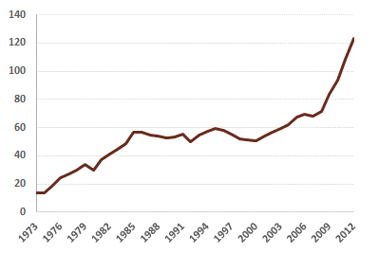
Gráfico 1 – Dívida Pública (% PIB)
Fonte: Comissão Europeia, base de dados AMECO, maio de 2013.
Anos | Dívida Pública (% PIB) | Índice
1973 | 13.6
1974 | 13.5
1975 | 19.1
1976 | 24.5
1977 | 26.8
1978 | 29.9
1979 | 33.5
1980 | 29.5
1981 | 37.4
1982 | 40.9
1983 | 44.4
1984 | 48.7
1985 | 56.5
1986 | 56.8
1987 | 54.4
1988 | 54.0
1989 | 52.6
1990 | 53.3
1991 | 55.6
1992 | 50.0
1993 | 54.6
1994 | 57.3
1995 | 59.2
1996 | 58.2
1997 | 55.5
1998 | 51.8
1999 | 51.4
2000 | 50.7
2001 | 53.8
2002 | 56.8
2003 | 59.4
2004 | 61.9
2005 | 67.7
2006 | 69.4
2007 | 68.4
2008 | 71.7
2009 | 83.7
2010 | 94.0
2011 | 108.3
2012 | 123.6
2013 | 123.0
2014 | 124.3

Gráfico 2
Gráfico 2 – Variações do PIB vs Taxa de desemprego e Procura interna (%)
Fonte: International Monetary Fund, WEO Database, April 2013.
País | Descritivo | Escala | 1990 | 1991 | 1992 | 1993 | 1994 | 1995 | 1996 | 1997 | 1998 | 1999 | 2000 | 2001 | 2002 | 2003 | 2004 | 2005 | 2006 | 2007 | 2008 | 2009 | 2010 | 2011 | 2012
Portugal | Produto Interno Bruto (preços constantes) | Variação % | 7.9 | 3.4 | 3.1 | -0.7 | 1.5 | 2.3 | 3.6 | 4.4 | 5.1 | 4.1 | 3.9 | 2.0 | 0.8 | -0.9 | 1.6 | 0.8 | 1.4 | 2.4 | 0.0 | -2.9 | 1.9 | -1.6 | -3.2
Portugal | Taxa de desemprego | % da força de trabalho total | 4.2 | 4.1 | 3.9 | 5.1 | 6.3 | 7.2 | 7.3 | 6.7 | 5.0 | 4.4 | 4.0 | 4.1 | 5.1 | 6.3 | 6.7 | 7.6 | 7.7 | 8.0 | 7.6 | 9.5 | 10.8 | 12.7 | 15.7
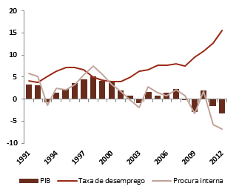
Portugal | Procura Interna |  |  | 5.9 | 5.2 | -1.4 | 2.4 | 2.1 | 3.4 | 5.6 | 7.4 | 5.7 | 3.3 | 1.7 | -0.2 | -1.9 | 2.8 | 1.4 | 0.8 | 2.1 | 0.8 | -3.3 | 1.8 | -5.8 | -6.8

 | Índice

Gráfico 3
Gráfico 3 – Evolução da Dívida Pública e sucessivas projeções apresentadas nos documentos de programação orçamental (% do PIB) |  | Índice
Programa de ajustamento | Atualizações ao programa de estabilidade e DEO
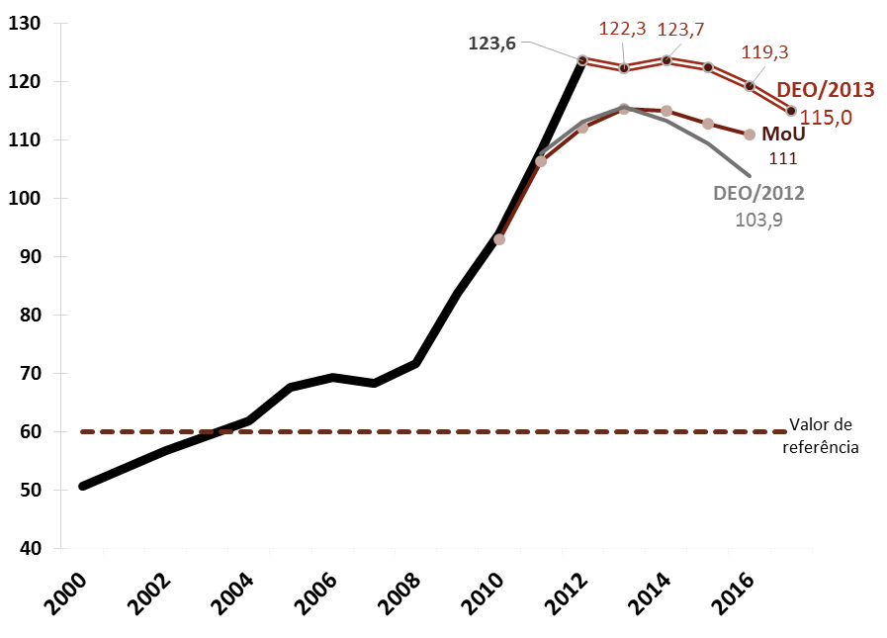 | 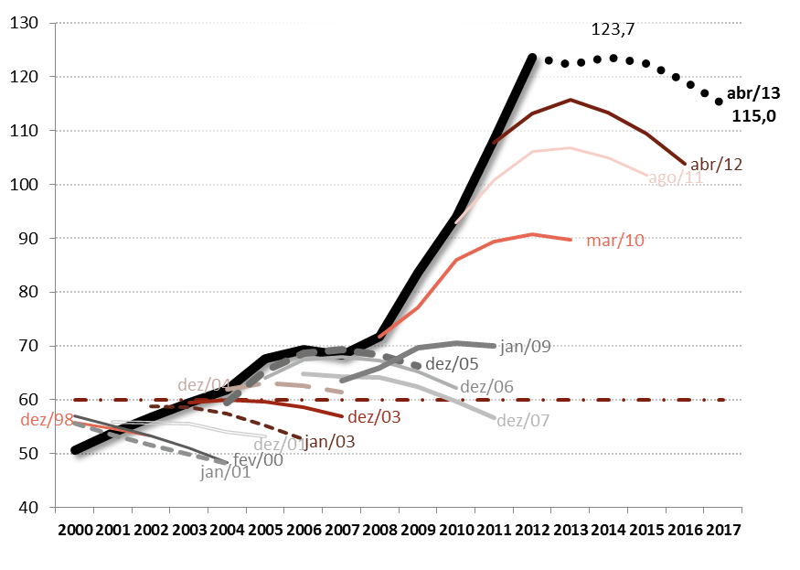 | Programa de ajustamento
Fonte: Banco de Portugal, INE e Ministério das Finanças. Cálculos do CFP. |  | Data do doc. | Descritivo | 2000 | 2001 | 2002 | 2003 | 2004 | 2005 | 2006 | 2007 | 2008 | 2009 | 2010 | 2011 | 2012 | 2013 | 2014 | 2015 | 2016
 |  |  | Efetivo | 50.7 | 53.8 | 56.8 | 59.4 | 61.9 | 67.7 | 69.4 | 68.4 | 71.7 | 83.7 | 94.0 | 108.3 | 123.6
 |  |  | Valor de referência | 60.0 | 60.0 | 60.0 | 60.0 | 60.0 | 60.0 | 60.0 | 60.0 | 60.0 | 60.0 | 60.0 | 60.0 | 60.0 | 60.0 | 60.0 | 60.0 | 60.0
 |  | May-11 | MoU |  |  |  |  |  |  |  |  |  |  | 93.0 | 106.4 | 112.1 | 115.3 | 115.0 | 112.9 | 111.0
 |  | Apr-12 | DEO/2012 |  |  |  |  |  |  |  |  |  |  |  | 107.8 | 113.1 | 115.7 | 113.4 | 109.5 | 103.9
 |  | Apr-13 | DEO/2013 |  |  |  |  |  |  |  |  |  |  |  |  | 123.6 | 122.3 | 123.7 | 122.5 | 119.3

 |  | Atualizações ao programa de estabilidade e DEO
 |  | Data do doc. | Descritivo | 2000 | 2001 | 2002 | 2003 | 2004 | 2005 | 2006 | 2007 | 2008 | 2009 | 2010 | 2011 | 2012 | 2013 | 2014 | 2015 | 2016
 |  |  | Efectivo | 50.7 | 53.8 | 56.8 | 59.4 | 61.9 | 67.7 | 69.4 | 68.4 | 71.7 | 83.7 | 94.0 | 108.3 | 123.6
 |  |  | Valor ref.ª | 60.0 | 60.0 | 60.0 | 60.0 | 60.0 | 60.0 | 60.0 | 60.0 | 60.0 | 60.0 | 60.0 | 60.0 | 60.0 | 60.0 | 60.0 | 60.0 | 60.0
 |  | Dec-98 |  | 55.8 | 54.7 | 53.2
 |  | Feb-00 | PEC-1998 | 57.1 | 55.2 | 53.3 | 51.0 | 48.4
 |  | Jan-01 | PEC-2000 | 55.6 | 53.4 | 51.5 | 49.8 | 48.1
 |  | Dec-01 | PEC-2001 |  | 55.9 | 55.7 | 55.5 | 54.0 | 53.2
 |  | Jan-03 | PEC 2002-2005 |  |  | 58.8 | 58.7 | 57.5 | 55.3 | 52.7
 |  | Dec-03 | PEC 2003-2006 |  |  |  | 59.5 | 60.0 | 59.7 | 58.6 | 57.0
 |  | Dec-04 | PEC 2004-2007 |  |  |  |  | 62.0 | 63.1 | 62.7 | 61.4
 |  | Dec-05 | PEC 2005-2009 |  |  |  |  | 59.4 | 65.5 | 68.7 | 69.3 | 68.4 | 66.2
 |  | Dec-06 | PEC 2006-2010 |  |  |  |  |  | 64.0 | 67.4 | 68.0 | 67.3 | 65.2 | 62.2
 |  | Dec-07 | PEC 2007-2011 |  |  |  |  |  |  | 64.8 | 64.4 | 64.1 | 62.5 | 59.7 | 56.7
 |  | Jan-09 | PEC 2008 |  |  |  |  |  |  |  | 63.6 | 65.9 | 69.7 | 70.5 | 70.0
 |  | Mar-10 | PEC 2009 |  |  |  |  |  |  |  |  | 71.6 | 77.2 | 86.0 | 89.4 | 90.7 | 89.8
 |  | Aug-11 | DEO 2011 |  |  |  |  |  |  |  |  |  |  | 92.9 | 100.8 | 106.1 | 106.8 | 105.0 | 101.8
 |  | Apr-12 | DEO 2012 |  |  |  |  |  |  |  |  |  |  |  | 107.8 | 113.1 | 115.7 | 113.4 | 109.5 | 103.9
 |  | Apr-13 | DEO 2013 |  |  |  |  |  |  |  |  |  |  |  |  | 123.6 | 122.3 | 123.7 | 122.5 | 119.3

Gráfico 4
Gráfico 4 – Ilustração da evolução da dívida num cenário de ausência de consolidação orçamental adicional (% PIB) |  | Índice
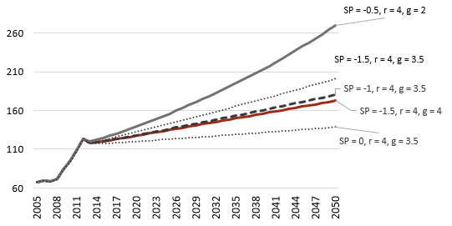
Notas: SP designa saldo primário (em % do PIB), r a taxa de juro nominal (em percentagem), g a taxa de crescimento nominal do PIB (em percentagem). Assume-se um ajustamento défice-dívida de -8,2% do PIB repartido tal como no DEO/2013.

 | SP | -1.5 | -1.5 | -1 | -0.5 | 0
 | r | 4 | 4 | 4 | 4 | 4
 | g | 3.5 | 4 | 3.5 | 2 | 3.5
 | Ano
 | 2005 | 67.7 | 67.7 | 67.7 | 67.7 | 67.7
 | 2006 | 69.4 | 69.4 | 69.4 | 69.4 | 69.4
 | 2007 | 68.4 | 68.4 | 68.4 | 68.4 | 68.4
 | 2008 | 71.7 | 71.7 | 71.7 | 71.7 | 71.7
 | 2009 | 83.7 | 83.7 | 83.7 | 83.7 | 83.7
 | 2010 | 94.0 | 94.0 | 94.0 | 94.0 | 94.0
 | 2011 | 108.3 | 108.3 | 108.3 | 108.3 | 108.3
 | 2012 | 123.6 | 123.6 | 123.6 | 123.6 | 123.6
 | 2013 | 118.9 | 118.3 | 118.4 | 119.7 | 117.4
 | 2014 | 120.6 | 119.4 | 119.6 | 122.2 | 117.6
 | 2015 | 122.2 | 120.5 | 120.7 | 124.6 | 117.7
 | 2016 | 124.0 | 121.7 | 122.0 | 127.3 | 118.0
 | 2017 | 125.9 | 122.9 | 123.3 | 130.0 | 118.3
 | 2018 | 128.0 | 124.4 | 124.9 | 133.1 | 118.9
 | 2019 | 130.1 | 125.9 | 126.5 | 136.2 | 119.4
 | 2020 | 132.2 | 127.4 | 128.1 | 139.3 | 120.0
 | 2021 | 134.3 | 128.9 | 129.8 | 142.6 | 120.6
 | 2022 | 136.5 | 130.4 | 131.4 | 145.9 | 121.2
 | 2023 | 138.7 | 131.9 | 133.0 | 149.2 | 121.8
 | 2024 | 140.8 | 133.4 | 134.7 | 152.7 | 122.3
 | 2025 | 143.0 | 134.9 | 136.3 | 156.2 | 122.9
 | 2026 | 145.2 | 136.4 | 138.0 | 159.7 | 123.5
 | 2027 | 147.4 | 137.9 | 139.6 | 163.3 | 124.1
 | 2028 | 149.6 | 139.4 | 141.3 | 167.0 | 124.7
 | 2029 | 151.8 | 140.9 | 143.0 | 170.8 | 125.3
 | 2030 | 154.1 | 142.4 | 144.7 | 174.7 | 125.9
 | 2031 | 156.3 | 143.9 | 146.4 | 178.6 | 126.5
 | 2032 | 158.6 | 145.4 | 148.1 | 182.6 | 127.1
 | 2033 | 160.8 | 146.9 | 149.8 | 186.7 | 127.8
 | 2034 | 163.1 | 148.4 | 151.5 | 190.8 | 128.4
 | 2035 | 165.4 | 149.9 | 153.3 | 195.1 | 129.0
 | 2036 | 167.7 | 151.4 | 155.0 | 199.4 | 129.6
 | 2037 | 170.0 | 152.9 | 156.8 | 203.8 | 130.2
 | 2038 | 172.3 | 154.4 | 158.5 | 208.3 | 130.9
 | 2039 | 174.7 | 155.9 | 160.3 | 212.9 | 131.5
 | 2040 | 177.0 | 157.4 | 162.1 | 217.6 | 132.1
 | 2041 | 179.4 | 158.9 | 163.8 | 222.3 | 132.8
 | 2042 | 181.7 | 160.4 | 165.6 | 227.2 | 133.4
 | 2043 | 184.1 | 161.9 | 167.4 | 232.2 | 134.1
 | 2044 | 186.5 | 163.4 | 169.2 | 237.2 | 134.7
 | 2045 | 188.9 | 164.9 | 171.1 | 242.4 | 135.4
 | 2046 | 191.3 | 166.4 | 172.9 | 247.6 | 136.0
 | 2047 | 193.7 | 167.9 | 174.7 | 253.0 | 136.7
 | 2048 | 196.2 | 169.4 | 176.6 | 258.4 | 137.3
 | 2049 | 198.6 | 170.9 | 178.4 | 264.0 | 138.0
 | 2050 | 201.1 | 172.4 | 180.3 | 269.7 | 138.7

Gráfico 6
 | Índice
Gráfico 6 – Saldo Primário (%PIB)
Fonte: Comissão Europeia, base de dados AMECO, maio de 2013.
Nota: a linha a tracejado corresponde à tendência polinomial.
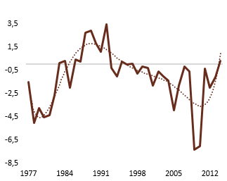

Ano | Saldo Primário (%PIB)
1977 | -1.5
1978 | -5.0
1979 | -3.8
1980 | -4.6
1981 | -4.4
1982 | -2.7
1983 | 0.1
1984 | 0.3
1985 | -2.0
1986 | 0.4
1987 | 0.2
1988 | 2.7
1989 | 2.9
1990 | 1.8
1991 | 1.1
1992 | 3.5
1993 | -0.3
1994 | -1.0
1995 | 0.2
1996 | 0.0
1997 | 0.1
1998 | -0.8
1999 | -0.2
2000 | -0.3
2001 | -1.8
2002 | -0.6
2003 | -1.0
2004 | -1.4
2005 | -4.0
2006 | -1.8
2007 | -0.2
2008 | -0.6
2009 | -7.3
2010 | -7.0
2011 | -0.4
2012 | -2.0
2013 | -1.1
2014 | 0.3

Gráfico 7
Gráfico 7 – Evolução das previsões do FMI para a economia portuguesa e para a área do euro |  | Índice
Revisões para Portugal (face ao cenário base do PAEF) e para a área do euro (em %) | Evolução cumulativa do PIB (a preços constantes)
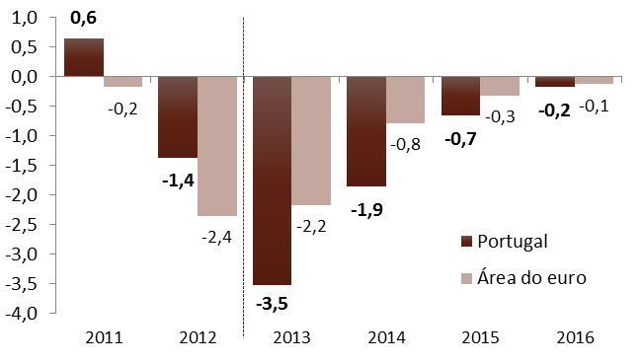 | 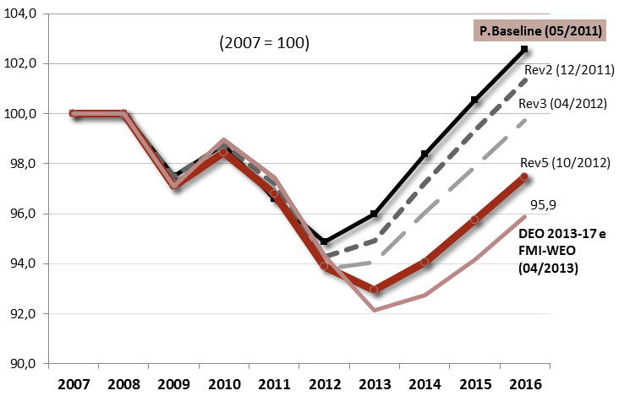
Fonte: INE e Ministério das Finanças. Cálculos do CFP. | Notas: a revisão das previsões do FMI para o PIB da área do euro corresponde à diferença entre as projeções incluídas no WEO - April 2013 e no WEO – April 2011; considerou-se o período até 2016 porque aquele ano corresponde ao final do horizonte temporal do cenário base do PAEF.
 |  | Revisões para Portugal (face ao cenário base do PAEF) e para a área do euro (em %)
 |  | Descritivo | 2011 | 2012 | 2013 | 2014 | 2015 | 2016
 |  | Portugal | 0.6 | -1.4 | -3.5 | -1.9 | -0.7 | -0.2
 |  | Área do euro | -0.2 | -2.4 | -2.2 | -0.8 | -0.3 | -0.1

 |  | Evolução cumulativa do PIB (a preços constantes)
 |  | Descritivo | 2007 | 2008 | 2009 | 2010 | 2011 | 2012 | 2013 | 2014 | 2015 | 2016
 |  | P.Baseline (05/2011) | 100 | 100 | 97.50 | 98.77 | 96.59 | 94.86 | 95.99 | 98.39 | 100.56 | 102.57
 |  | Rev2 (12/2011) | 100 | 100 | 97.50 | 98.77 | 97.19 | 94.27 | 94.93 | 97.21 | 99.35 | 101.34
 |  | Rev3 (04/2012) | 100 | 100 | 97.10 | 98.46 | 96.98 | 93.78 | 94.06 | 96.04 | 97.86 | 99.72
 |  | Rev5 (10/2012) | 100 | 100 | 97.10 | 98.46 | 96.79 | 93.88 | 92.94 | 94.06 | 95.75 | 97.48
 |  | FMI-WEO (04/2013) | 100 | 99.99 | 97.08 | 98.96 | 97.43 | 94.34 | 92.15 | 92.74 | 94.16 | 95.87

Gráfico 8
Gráfico 8 – Contributos para a variação real do PIB (em p.p.) |  | Índice

Comparação com o OE/2013 e com Banco de Portugal | Procura interna vs. Exportações líquidas
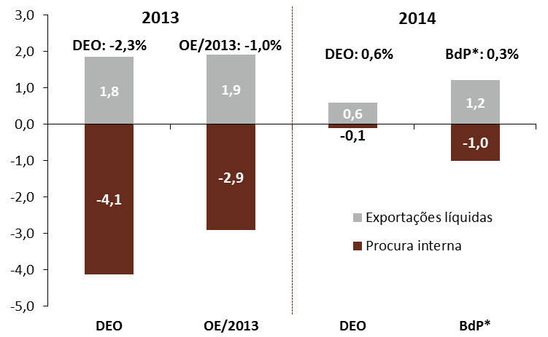 | 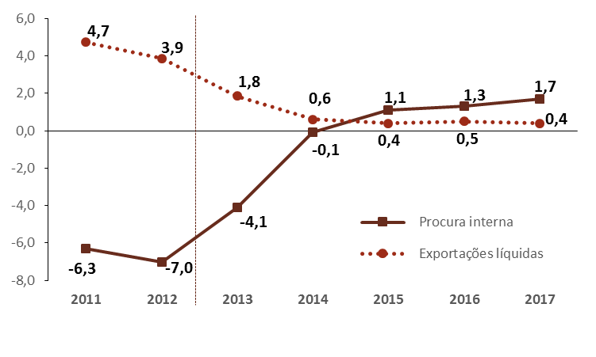
Fonte: INE, Ministério das Finanças e Banco de Portugal. | Nota: (*) Projeção alternativa do Banco de Portugal para 2014, num cenário com medidas adicionais de redução da despesa pública de 1,5% do PIB, em termos brutos. |  | Comparação com o OE/2013 e com Banco de Portugal
 |  | Descritivo | 2013 |  | 2014
 |  |  | DEO | OE/2013 | DEO | BdP*
 |  | Exportações líquidas | 1.8 | 1.9 | 0.6 | 1.2
 |  | Procura interna | -4.1 | -2.9 | -0.1 | -1.0

 |  | Procura interna vs. Exportações líquidas
 |  | Descritivo | 2011 | 2012 | 2013 | 2014 | 2015 | 2016 | 2017
 |  | Procura interna | -6.3 | -7.0 | -4.1 | -0.1 | 1.1 | 1.3 | 1.7
 |  | Exportações líquidas | 4.7 | 3.9 | 1.8 | 0.6 | 0.4 | 0.5 | 0.4

Gráfico 9
Gráfico 9 – Evolução das componentes do PIB |  | Índice
Componentes da procura interna (taxa variação anual) | Peso das exportações e importações no PIB (em %)
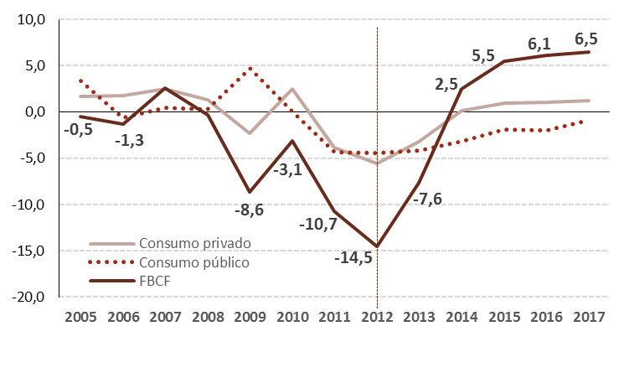 | 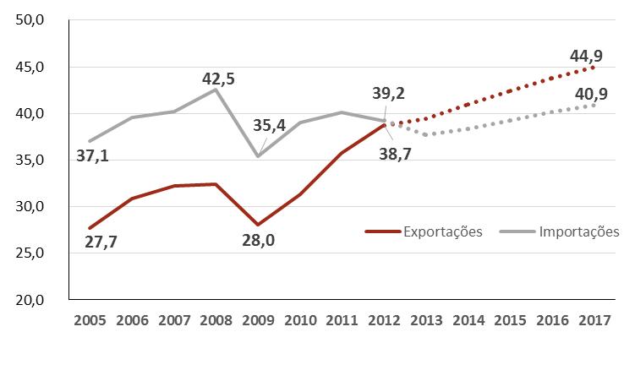
Fonte: INE e Ministério das Finanças.
 |  | Componentes da procura interna (taxa variação anual)
 |  | Descritivo | 2005 | 2006 | 2007 | 2008 | 2009 | 2010 | 2011 | 2012 | 2013 | 2014 | 2015 | 2016 | 2017
 |  | Consumo privado | 1.7 | 1.8 | 2.5 | 1.3 | -2.3 | 2.5 | -3.8 | -5.6 | -3.2 | 0.1 | 0.9 | 1.0 | 1.2
 |  | Consumo público | 3.4 | -0.6 | 0.5 | 0.3 | 4.7 | 0.1 | -4.3 | -4.4 | -4.2 | -3.1 | -1.9 | -2.0 | -0.9
 |  | FBCF | -0.5 | -1.3 | 2.6 | -0.3 | -8.6 | -3.1 | -10.7 | -14.5 | -7.6 | 2.5 | 5.5 | 6.1 | 6.5

 |  | Peso das exportações e importações no PIB (em %)
 |  | Descritivo | 2005 | 2006 | 2007 | 2008 | 2009 | 2010 | 2011 | 2012 | 2013 | 2014 | 2015 | 2016 | 2017
 |  | Exportações | 27.7 | 30.9 | 32.2 | 32.4 | 28.0 | 31.3 | 35.8 | 38.7 | 39.5 | 41.0 | 42.4 | 43.7 | 44.9
 |  | Importações | 37.1 | 39.6 | 40.2 | 42.5 | 35.4 | 39.0 | 40.1 | 39.2 | 37.8 | 38.3 | 39.3 | 40.1 | 40.9

Gráfico 10
Gráfico 10 – Evolução da quota de mercado (taxa de variação real, em %) | Índice
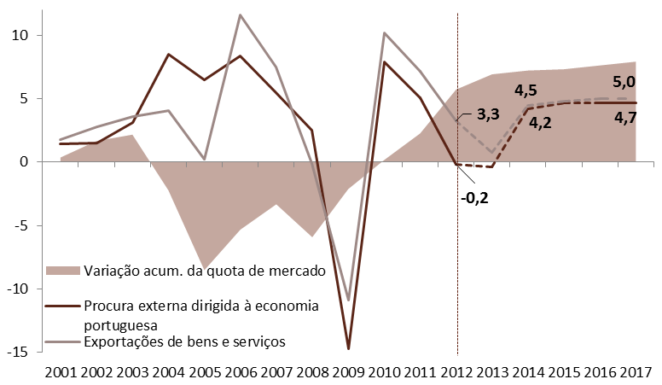
Fonte: AMECO. Cálculos do CFP.

 | Descritivo | 2001 | 2002 | 2003 | 2004 | 2005 | 2006 | 2007 | 2008 | 2009 | 2010 | 2011 | 2012 | 2013 | 2014 | 2015 | 2016 | 2017
 | Procura externa dirigida à economia portuguesa | 1.4 | 1.5 | 3.1 | 8.5 | 6.5 | 8.4 | 5.5 | 2.5 | -14.7 | 7.9 | 5.1 | -0.2 | -0.4 | 4.2 | 4.7 | 4.7 | 4.7
 | Quota de mercado | 0.4 | 1.3 | 0.5 | -4.4 | -6.3 | 3.2 | 2.0 | -2.6 | 3.8 | 2.3 | 2.1 | 3.5 | 1.2 | 0.3 | 0.1 | 0.3 | 0.3
 | Variação acum. da quota de mercado | 0.4 | 1.7 | 2.2 | -2.2 | -8.5 | -5.3 | -3.3 | -5.9 | -2.1 | 0.2 | 2.3 | 5.7 | 6.9 | 7.2 | 7.3 | 7.6 | 7.9
 | Exportações de bens e serviços | 1.8 | 2.8 | 3.6 | 4.1 | 0.2 | 11.6 | 7.5 | -0.1 | -10.9 | 10.2 | 7.2 | 3.3 | 0.8 | 4.5 | 4.8 | 5.0 | 5.0

Gráfico 11
Gráfico 11 – Crescimento do PIB e da taxa de desemprego | Índice
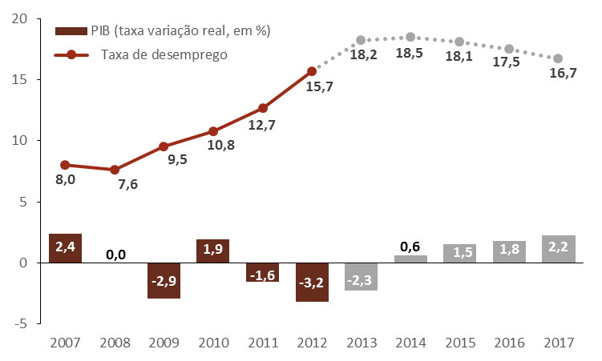
Fonte: Ministério das Finanças e INE.
 | Descritivo | 2007 | 2008 | 2009 | 2010 | 2011 | 2012 | 2013 | 2014 | 2015 | 2016 | 2017
 | PIB (taxa variação real, em %) | 2.4 | 0 | -2.9 | 1.9 | -1.6 | -3.2 | -2.3 | 0.6 | 1.5 | 1.8 | 2.2
 | Taxa de desemprego | 8 | 7.6 | 9.5 | 10.8 | 12.7 | 15.7 | 18.2 | 18.5 | 18.1 | 17.5 | 16.7

Gráfico 12
Gráfico 12 – Saldos Orçamentais (em % do PIB) |  | Índice
Saldo Global e Saldo Primário (não ajustados) | Saldo Estrutural e Saldo Primário Estrutural (líquidos de fatores especiais)
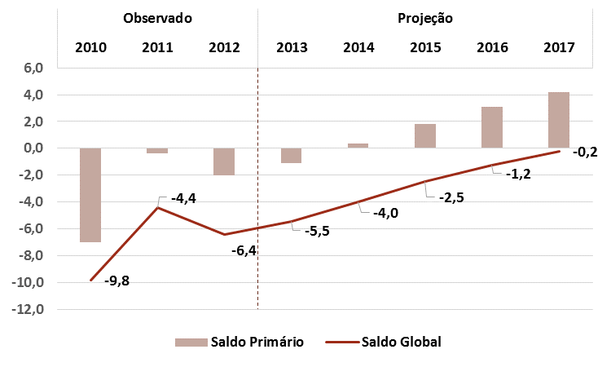 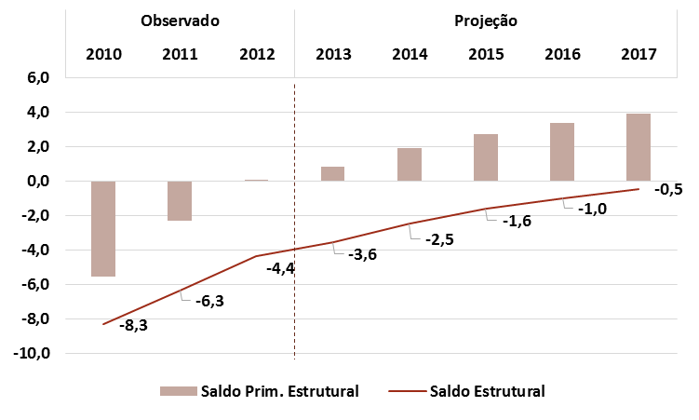
Fonte: INE, Ministério das Finanças. Cálculos do CFP. | Notas: Os saldos estruturais encontram-se ajustados de fatores especiais. |  | Saldo orçamental | Observado |  |  | Projeção
 |  |  | 2010 | 2011 | 2012 | 2013 | 2014 | 2015 | 2016 | 2017
 |  | Primário (PDE) | -7.0 | -0.4 | -2.0 | -1.1 | 0.3 | 1.8 | 3.1 | 4.2
 |  | Global (PDE) | -9.8 | -4.4 | -6.4 | -5.5 | -4.0 | -2.5 | -1.2 | -0.2
 |  | Estrutural líquido de fatores especiais | -8.3 | -6.4 | -4.4 | -3.6 | -2.5 | -1.6 | -1.0 | -0.5
 |  | Primário estrutural líquido de fatores especiais | -5.5 | -2.3 | 0.0 | 0.8 | 1.9 | 2.7 | 3.4 | 3.9

Gráfico 14
Gráfico 14 – Composição anual do ajustamento estrutural previsto no DEO/2013 e DEO/2012 | Índice
(valores anuais, não cumulativos)
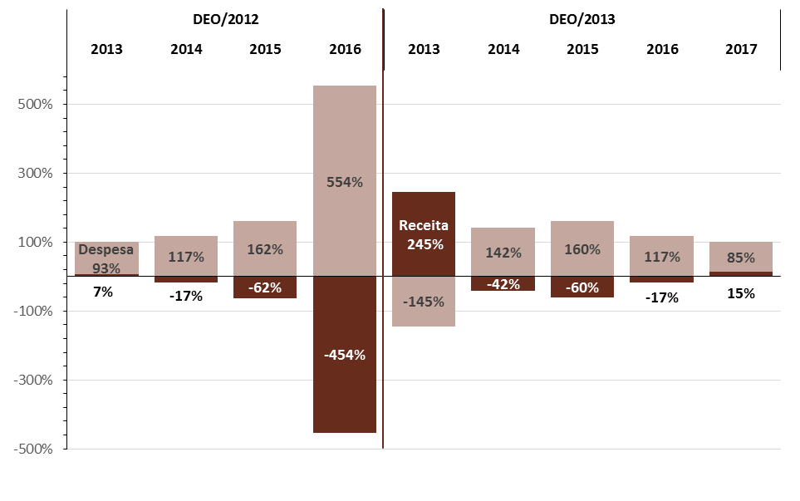
Fonte: Ministério das Finanças. Cálculos do CFP. | Nota: A composição do ajustamento estrutural é avaliada pela variação dos agregados orçamentais, em termos estruturais, com referência à variação do saldo estrutural. Os valores estruturais encontram-se expurgados dos efeitos do ciclo económico e líquidos do efeito de medidas temporárias,não recorrentes e de fatores especiais descritos no Quadro 6.
 |  | DEO/2012 |  |  |  | DEO/2013
 |  | 2013 | 2014 | 2015 | 2016 | 2013 | 2014 | 2015 | 2016 | 2017
 | Receita | 7% | -17% | -62% | -454% | 245% | -42% | -60% | -17% | 15%
 | Despesa | 93% | 117% | 162% | 554% | -145% | 142% | 160% | 117% | 85%

Gráfico 15
Gráfico 15 – Evolução do défice estrutural subjacente às estratégias de médio prazo | Índice
Convergência para o objetivo de médio prazo (OMP) em % do PIB.
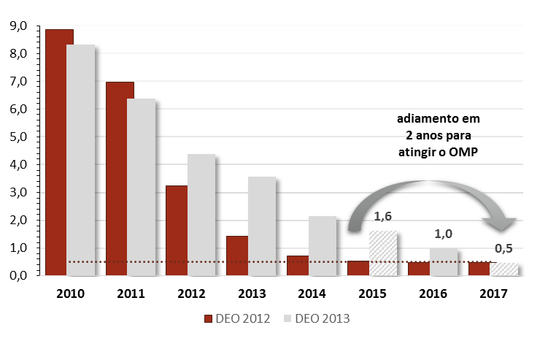
Fonte: INE e Ministério das Finanças. Cálculos do CFP. Nota: No caso do DEO/2012, pressupôs-se que em 2017 se manteria um défice estrutural de 0,5% do PIB, assegurando o cumprimento do objetivo de médio prazo.

 | Descritivo | 2010 | 2011 | 2012 | 2013 | 2014 | 2015 | 2016 | 2017
 | DEO/2012 | 8.9 | 7.0 | 3.2 | 1.4 | 0.7 | 0.5 | 0.5 | 0.5
 | DEO/2013 | 8.3 | 6.4 | 4.4 | 3.6 | 2.1 | 1.6 | 1.0 | 0.5
 | Objetivo OMP | 0.5 | 0.5 | 0.5 | 0.5 | 0.5 | 0.5 | 0.5 | 0.5

